Лист1
$процент выполнения работы = \frac{Кол−во готовых фич}{Все время на их написание}$ ∗ 100%
Ответы на вопросы: 1, 2, 3, 4, 5 | Project documentation: | Test documentation:
Initializating | 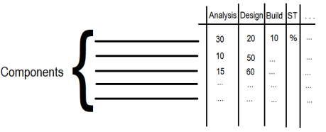 1) SOW v.1 (Scope Of Work) - это соглашение/договор о работе, которую мы собираемся выполнить над проектом, он включает в себя: результат (то, что наш проект поставляет), временные сроки (продолжительность проекта, сроки, к которым результат будет готов), основные этапы (milestones), отчеты (как будем сообщать о проекте и когда заинтересованные стороны могут ожидать и от кого) PM, SM (Sales Manager), Customer 2) WBS v.1 (Work breakdown structure) - иерархическое разбиение всей работы на более мелкие компоненты до такого уровня, на котором эти компоненты ясны, понятны, могут быть спланированы и оценены PM, BA + A + Dev, TM + QAL + BAL Дан список компонент, BA + A + Dev анализируют сколько понадобится для них времени на каждой фазе и говорят приблизительную цифру: |  | 6) Отличие тестовой стратегии от тестового плана: Test Plan и Test strategy - два важнейших тестовых артефакта, разница между которыми довольна неочевидна, но все же она есть. Стратегия тестирования - это документ, описывающий подход и способ проведения тестирования, это своего рода статичный документ, который устанавливает стандарты для тестирования и поэтому, по идее, не должен часто обновляться. А основная цель тест плана - включить все детали, связанные с тестированием, например, что тестировать, когда тестировать, как тестировать, если появляется какая-то новая функция или вносятся изменения, его необходимо соответствующим образом обновить. Стратегия определяет, какой подход должен быть для тестирования, а план содержит все детали того, как этот подход будет выполняться надлежащим образом спланированным образом. Они оба идут рука об руку. Стратегия тестирования не должна изменяться очень часто, потому что она устанавливает некоторые стандарты для плана тестирования, и если стандарты часто изменяются, становится трудно придерживаться определенного плана, и частое изменение плана будет влиять на качество тестирования. Иногда, когда меняются небольшие требования, нам нужно только обновить план тестирования, но стратегия тестирования остается прежней.
Analysis | 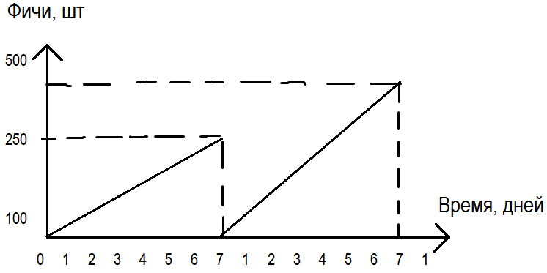 1) Project Plan - документ, который учитывает стоимость, длительность (расписание), размер проекта и его критерии качества (метрики оценки), возможно, также человеческие ресурсы (роли) и риски. 2) Solution Architecture - описание архитектуры решений с помощью различных диаграм, блок-схем и т.д. (какой фреймворк и платформу можно использовать, как будут взаимодействовать модули между собой) 3) Dev Plan - когда и какой кусок выдают, тикеты, таски, фичи, сколько их и время на написание, а также метрики, по которым можем отследить ход работы: 4) Design Plan - документ, описывающий объем работы на этапе проектирования 5) SOW v.2 6) WBS v.2 | 1) Test strategy v.1 - один из архиважнейших документов для тестировщика, который включает в себя описание уровней тестирования, которые необходимо выполнить (модульное, интеграционное, системное), четкое определение ролей и обязанностей в команде (кто QA Lead, кто за что отвечает: с нашей стороны, со стороны заказчика, со стороны третьих лиц), требования к окружающей среде, инструменты тестирования (ручное и автоматизированное), указаны риски и меры по их снижению, расписание тестирования, описан репортинг (как часто), метрики (плотность дефектов), какие acceptance критерии, исключения. 2) Traceability Matrix v.1 - двумерная таблица, содержащая соответствие требований продукта и тест-кейсов. Обычно на пересечении строки и столбца ставится отметка, обозначающая, что требование покрывается соответствующим тест-кейсом. Также включает в себя уникальный номер (ID) требования, уникальный номер тест-кейса, его приоритет и затронутый блок программы. | 7) Назовите возможные причины по которым, не был протестирован какой-либо функционал: Возможно, некоторый функционал может быть не протестирован, потому что он еще не реализован или не тестировался для данной конкретной версии, что-то блокирует дальнейшее тестирование, поджимают сроки или заказчик требует срочный релиз.
Design | 1) Design Specification - содержит тест-кейсы, фунциональные требования, нефункциональные требования, ответственные лица, по каким протоколам будет работать, какие request-response будут использоваться 2) Design report | 1) Test plan v.1 - второй обязательный документ тестировщика, описывающий весь объем работ по тестированию и основанный на спецификации требований. По своему содержанию похож на Test strategy. В нем так же описываются типы тестирования, которые будут выполнятся, функции, которые должны быть протестированы и которые не тестируются, критерии входа и выхода (определяют когда начинать и останавливать тестирование), содержит тест-кейсы и время на их написание, execution, приоритеты и какие из них будут автоматизированы 2) Test strategy v.2 3) Traceability matrix v.2
Build | 1) Build report - информация о билде, какая версия, что изменилось, какие фичи добавились; отчет о том, как встал билд 2) Dev plan final | 1) Test cases - тестовый артефакт, описывающий совокупность шагов, конкретных условий и параметров, необходимых для проверки тестируемой функции или ее части. Тест-кейс обязательно должен включать в себя ожидаемый и фактический результат. Их пишут BA + A + Dev. 2) Test report - кол-во запланированных тестов, пройденных тестов (Pass, Fail, Pass with minor defect), кол-во обнаруженных дефектов (какого приоритета), плотность дефектов (например, 2.67 дефекта в день), кол-во и готовность тестов для автоматизации 3) Traceability Matrix final 4) Test plan v.2 | Выполнил: Войтенко В.В.
System Test | 1) User guide - пользовательская и сопроводительная документация (встроенная помощь, руководства пользователя, лицензионные соглашения), которая пишется, как правило, тех. писателем 2) Daily reports - ежедневны отчеты о ходе работ | 1) TSR (Test Summary Report) - подробный документ, подводящий итог результатов тестирования, отчет включает в себя виды тестирования, которые применялись, какие модули тестировались, описание окружения и инструментов, автоматизированное тестирование, кол-во Passed, Failed тест-кейсов, общее кол-во обнаруженных дефектов, их состояние, кол-во открытых, исправленных, закрытых дефектов и их приоритет 2) Installation notes - описывает процесс установки софта 3) External test cases - тест-кейсы для внешнего тестирования 4) Bug report - документ, описывающий ситуацию или последовательность действий, приведшую к некорректной работе объекта тестирования, с указанием причин и ожидаемого результата. Включает в себя поля: проект, короткое описание, компонент приложения, номер версии, серьезность, приоритет, статус дефекта, автор баг репорта, на кого назначен, окружение, описание и дополнительные файлы 5) External Test plan - тест план для внешнего тестирования, как будем проводить тестирование на серверах заказчика, E2E сценарии, триаж команда 6) Proof of testing - доказательства тестирования, предоставляемые для заказчика (скриншоты и т.д.)
External Test | 1) Daily reports | 1) Release notes - выпускается с каждым выходом нового билда, документирует изменения, внесенные в код, описание новых функциональных возможностей, список исправленных дефектов 2) External TSR - по аналогии с TSR для внешнего тестирования 3) External report 4) Internal report
Production | Reports | Reports
Support | Reports | Reports

